Intro
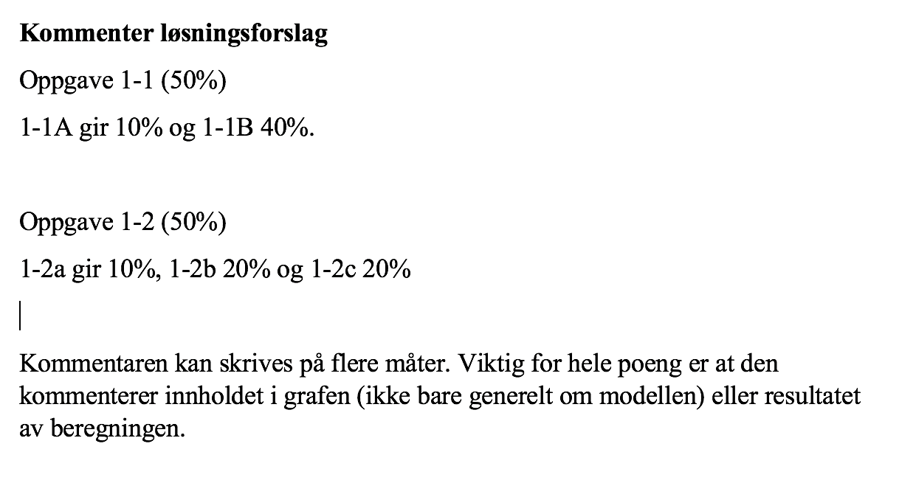

2 - a og b
Stobach-kurve - Akkumulert resultat
Kunde ## | Lønnsomhet | Kund% | Ack Res | Ack % | Likevakt | Index
Kunde 19 | 220 | 2% | 220 | 7% | 2% | 1
Kunde 24 | 215 | 3% | 435 | 14% | 3% | 2
Kunde 27 | 214 | 5% | 649 | 20% | 5% | 3
Kunde 33 | 210 | 6% | 859 | 27% | 6% | 4
Kunde 29 | 210 | 8% | 1069 | 33% | 8% | 5
Kunde 8 | 209 | 9% | 1278 | 40% | 9% | 6
Kunde 47 | 208 | 11% | 1486 | 46% | 11% | 7
Kunde 16 | 206 | 13% | 1692 | 53% | 13% | 8
Kunde 40 | 206 | 14% | 1898 | 59% | 14% | 9
Kunde 11 | 203 | 16% | 2101 | 66% | 16% | 10
Kunde 17 | 199 | 17% | 2300 | 72% | 17% | 11
Kunde 55 | 189 | 19% | 2489 | 78% | 19% | 12
Kunde 41 | 188 | 20% | 2677 | 83% | 20% | 13
Kunde 1 | 188 | 22% | 2865 | 89% | 22% | 14
Kunde 43 | 187 | 23% | 3052 | 95% | 23% | 15
Kunde 50 | 162 | 25% | 3214 | 100% | 25% | 16
Kunde 54 | 148 | 27% | 3362 | 105% | 27% | 17
Kunde 5 | 135 | 28% | 3497 | 109% | 28% | 18
Kunde 13 | 135 | 30% | 3632 | 113% | 30% | 19
Kunde 9 | 120 | 31% | 3752 | 117% | 31% | 20
Kunde 48 | 118 | 33% | 3870 | 121% | 33% | 21
Kunde 2 | 87 | 34% | 3957 | 123% | 34% | 22
Kunde 7 | 76 | 36% | 4033 | 126% | 36% | 23
Kunde 59 | 65 | 38% | 4098 | 128% | 38% | 24
Kunde 52 | 60 | 39% | 4158 | 130% | 39% | 25
Kunde 14 | 55 | 41% | 4213 | 131% | 41% | 26
Kunde 20 | 48 | 42% | 4261 | 133% | 42% | 27
Kunde 4 | 47 | 44% | 4308 | 134% | 44% | 28
Kunde 15 | 39 | 45% | 4347 | 136% | 45% | 29
Kunde 32 | 23 | 47% | 4370 | 136% | 47% | 30
Kunde 53 | 22 | 48% | 4392 | 137% | 48% | 31
Kunde 45 | 21 | 50% | 4413 | 138% | 50% | 32
Kunde 12 | 10 | 52% | 4423 | 138% | 52% | 33 | Kommentare: | Kommentaren kan skrives på flere måter. Viktig for hele poeng er at den kommenterer innholdet i grafen (ikke bare generelt om modellen).
Kunde 44 | 8 | 53% | 4431 | 138% | 53% | 34
Kunde 60 | 8 | 55% | 4439 | 138% | 55% | 35
S-kurve - Lønnsomhet kunder
Kunde 56 | 8 | 56% | 4447 | 139% | 56% | 36
Kunde 57 | 8 | 58% | 4455 | 139% | 58% | 37
Kunde 22 | 8 | 59% | 4463 | 139% | 59% | 38
Kunde 23 | 8 | 61% | 4471 | 139% | 61% | 39
Kunde 34 | 7 | 63% | 4478 | 140% | 63% | 40
Kunde 30 | 0 | 64% | 4478 | 140% | 64% | 41
Kunde 51 | -7 | 66% | 4471 | 139% | 66% | 42
Kunde 21 | -8 | 67% | 4463 | 139% | 67% | 43
Kunde 58 | -8 | 69% | 4455 | 139% | 69% | 44
Kunde 39 | -9 | 70% | 4446 | 139% | 70% | 45
Kunde 6 | -9 | 72% | 4437 | 138% | 72% | 46
Kunde 28 | -10 | 73% | 4427 | 138% | 73% | 47
Kunde 37 | -11 | 75% | 4416 | 138% | 75% | 48
Kunde 49 | -12 | 77% | 4404 | 137% | 77% | 49
Kunde 46 | -14 | 78% | 4390 | 137% | 78% | 50
Kunde 42 | -20 | 80% | 4370 | 136% | 80% | 51
Kunde 64 | -30 | 81% | 4340 | 135% | 81% | 52
Kunde 36 | -30 | 83% | 4310 | 134% | 83% | 53
Kunde 61 | -60 | 84% | 4250 | 133% | 84% | 54
Kunde 25 | -72 | 86% | 4178 | 130% | 86% | 55
Kunde 38 | -90 | 88% | 4088 | 127% | 88% | 56
Kunde 31 | -95 | 89% | 3993 | 125% | 89% | 57
Kunde 63 | -96 | 91% | 3897 | 122% | 91% | 58
Kunde 10 | -98 | 92% | 3799 | 118% | 92% | 59
Kunde 35 | -99 | 94% | 3700 | 115% | 94% | 60
Kunde 18 | -101 | 95% | 3599 | 112% | 95% | 61
Kunde 62 | -102 | 97% | 3497 | 109% | 97% | 62
Kunde 3 | -110 | 98% | 3387 | 106% | 98% | 63
Kunde 26 | -180 | 100% | 3207 | 100% | 100% | 64

64 | 3207
Neg resultat | 23
SR | 0.36

 |  |  |  |  |  |  | Kommentare: | Kommentaren kan skrives på flere måter. Viktig for hele poeng er at den kommenterer innholdet i grafen (ikke bare generelt om modellen).

2-c
Akkumulert inntekt
Kunde ## | Inntekt | Akk inntekt | Kund% | Ack% | Likevakt | Index
Kunde 21 | 35 | 35 | 2% | 0% | 2% | 1
Kunde 57 | 45 | 80 | 3% | 0% | 3% | 2
Kunde 44 | 65 | 145 | 5% | 0% | 5% | 3
Kunde 30 | 66 | 211 | 6% | 1% | 6% | 4
Kunde 39 | 71 | 282 | 8% | 1% | 8% | 5
Kunde 23 | 77 | 359 | 9% | 1% | 9% | 6
Kunde 28 | 81 | 440 | 11% | 1% | 11% | 7
Kunde 53 | 123 | 563 | 13% | 2% | 13% | 8
Kunde 4 | 124 | 687 | 14% | 2% | 14% | 9
Kunde 59 | 134 | 821 | 16% | 3% | 16% | 10
Kunde 64 | 162 | 983 | 17% | 3% | 17% | 11
Kunde 25 | 186 | 1169 | 19% | 4% | 19% | 12
Kunde 10 | 199 | 1368 | 20% | 5% | 20% | 13
Kunde 14 | 202 | 1570 | 22% | 5% | 22% | 14
Kunde 51 | 211 | 1781 | 23% | 6% | 23% | 15
Kunde 52 | 243 | 2024 | 25% | 7% | 25% | 16
Kunde 38 | 263 | 2287 | 27% | 8% | 27% | 17
Kunde 3 | 263 | 2550 | 28% | 9% | 28% | 18
Kunde 56 | 294 | 2844 | 30% | 10% | 30% | 19
Kunde 5 | 305 | 3149 | 31% | 11% | 31% | 20
Kunde 48 | 325 | 3474 | 33% | 12% | 33% | 21
Kunde 18 | 332 | 3806 | 34% | 13% | 34% | 22
Kunde 31 | 334 | 4140 | 36% | 14% | 36% | 23
Kunde 13 | 352 | 4492 | 38% | 15% | 38% | 24
Kunde 35 | 366 | 4858 | 39% | 16% | 39% | 25
Kunde 9 | 368 | 5226 | 41% | 18% | 41% | 26
Kunde 22 | 398 | 5624 | 42% | 19% | 42% | 27
Kunde 37 | 422 | 6046 | 44% | 21% | 44% | 28
Kunde 54 | 441 | 6487 | 45% | 22% | 45% | 29
Kunde 26 | 464 | 6951 | 47% | 24% | 47% | 30
Kunde 41 | 468 | 7419 | 48% | 25% | 48% | 31
Kunde 47 | 486 | 7905 | 50% | 27% | 50% | 32
Kunde 7 | 500 | 8405 | 52% | 29% | 52% | 33
Kunde 43 | 506 | 8911 | 53% | 30% | 53% | 34
Kunde 60 | 511 | 9422 | 55% | 32% | 55% | 35
Kunde 58 | 544 | 9966 | 56% | 34% | 56% | 36
Kunde 50 | 563 | 10529 | 58% | 36% | 58% | 37
Kunde 34 | 571 | 11100 | 59% | 38% | 59% | 38
Kunde 15 | 572 | 11672 | 61% | 40% | 61% | 39
Kunde 1 | 579 | 12251 | 63% | 42% | 63% | 40
Kunde 11 | 586 | 12837 | 64% | 44% | 64% | 41
Kunde 46 | 587 | 13424 | 66% | 46% | 66% | 42
Kunde 29 | 591 | 14015 | 67% | 48% | 67% | 43
Kunde 45 | 604 | 14619 | 69% | 50% | 69% | 44
Kunde 8 | 622 | 15241 | 70% | 52% | 70% | 45 | Kommentar: | Kommentaren kan skrives på flere måter. Viktig for hele poeng er at den kommenterer innholdet i grafen (ikke bare generelt om modellen).
Kunde 27 | 623 | 15864 | 72% | 54% | 72% | 46
Kunde 42 | 637 | 16501 | 73% | 56% | 73% | 47
Kunde 19 | 640 | 17141 | 75% | 58% | 75% | 48
Kunde 24 | 653 | 17794 | 77% | 60% | 77% | 49
Kunde 33 | 654 | 18448 | 78% | 63% | 78% | 50
Kunde 61 | 706 | 19154 | 80% | 65% | 80% | 51
Kunde 32 | 714 | 19868 | 81% | 67% | 81% | 52
Kunde 6 | 716 | 20584 | 83% | 70% | 83% | 53
Kunde 55 | 741 | 21325 | 84% | 72% | 84% | 54
Kunde 40 | 745 | 22070 | 86% | 75% | 86% | 55
Kunde 12 | 775 | 22845 | 88% | 78% | 88% | 56
Kunde 49 | 778 | 23623 | 89% | 80% | 89% | 57
Kunde 36 | 783 | 24406 | 91% | 83% | 91% | 58
Kunde 16 | 785 | 25191 | 92% | 86% | 92% | 59
Kunde 62 | 804 | 25995 | 94% | 88% | 94% | 60
Kunde 63 | 833 | 26828 | 95% | 91% | 95% | 61
Kunde 2 | 843 | 27671 | 97% | 94% | 97% | 62
Kunde 17 | 887 | 28558 | 98% | 97% | 98% | 63
Kunde 20 | 897 | 29455 | 100% | 100% | 100% | 64

64 | 29455
Genomsnitt | 460.23
Antal högre | 35 |  | n | 64
SI | 0.453125 |  | n* | 35

